Oyapock

BULLETIN HYDROLOGIQUE JOURNALIER DU BASSIN TRANSFRONTALIER OYAPOCK

 |  |  | DU | 2025-10-01 | AU | 2025-10-07

 | Débit (moyenne journalière) en m3/s et hauteur (moyenne journalière) en m

Date | Station
 | Alikoto |  | Saut Chien |  | Camopi (Camp Mokata) |  | Estirao do Cricou |  | Saut Maripa
 | m3/s* | m** | m3/s* | m** | m3/s* | m** | m3/s | m | m3/s* | m**
2025-10-07 |  | 2.03 |  | 2.02 |  | 1.7 | 260.12 | 3.72 |  | 2.39
2025-10-06 |  | 2 |  | 2.01 |  | 1.64 | 252.13 | 3.69 |  | 2.39
2025-10-05 | 86.85 | 1.95 | 50.06 | 1.95 | 146.02 | 1.58 | 248.47 | 3.67 | 268.97 | 2.37
2025-10-04 | 83.65 | 1.93 | 46.2 | 1.93 | 139.78 | 1.56 | 243.01 | 3.65 | 264.6 | 2.36
2025-10-03 | 82.56 | 1.93 | 46.41 | 1.93 | 139.23 | 1.56 | 241.5 | 3.65 | 264.4 | 2.36
2025-10-02 | 84.22 | 1.94 | 47.67 | 1.94 | 143.57 | 1.58 | 245.83 | 3.66 | 269.75 | 2.37
2025-10-01 | 86.33 | 1.95 | 49 | 1.95 | 148.42 | 1.59 | 251.5 | 3.68 | 276.15 | 2.39
 | Débit | Hauteur d'eau
4/9/2024
4/8/2024 | 117.68 | 2.1
4/7/2024 | 138.88 | 2.16
4/6/2024 | 157.69 | 2.21
4/5/2024 | 167.22 | 2.23
4/4/2024 | 178.78 | 2.26
4/3/2024 | 224.51 | 2.35

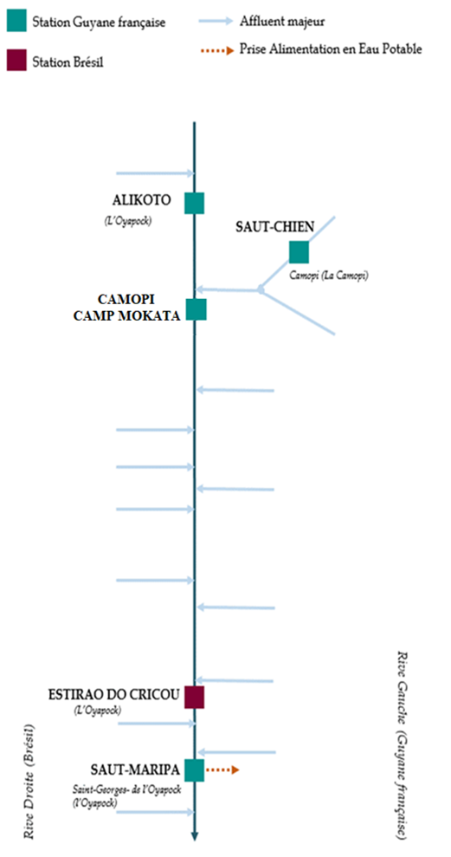

 | Débit | Hauteur d'eau
4/9/2024
4/8/2024 | 56.1 | 1.99
4/7/2024 | 63.42 | 2.02
4/6/2024 | 70.83 | 2.05
4/5/2024 | 73.69 | 2.06
4/4/2024 | 72.46 | 2.06
4/3/2024 | 72.99 | 2.06

 | Débit | Hauteur d'eau
4/9/2024
4/8/2024 | 181.26 | 0.7
4/7/2024 | 207.94 | 0.79
4/6/2024 | 230.9 | 0.85
4/5/2024 | 244.99 | 0.87
4/4/2024 | 257.7 | 0.91
4/3/2024 | 310.73 | 1.02

 | Débit | Hauteur d'eau
4/9/2024
4/8/2024 | 354.55 | 2.6
4/7/2024 | 411.2 | 2.7
4/6/2024 | 478.47 | 2.8
4/5/2024 | 522.66 | 2.87
4/4/2024 | 515.59 | 2.86
4/3/2024 | 561.42 | 2.93

Source de données:
LaBanque HYDRO gérée par le Schapi dans le cadre du SIE France
(données corrigées)
http://www.hydro.eaufrance.fr/
* Débit moyen journalier diffusé via Hubeau (https://hubeau.eaufrance.fr/) à partir de la base HYDRO(http://www.hydro.eaufrance.fr/)
** Moyenne journalière des hauteurs d'eau instantanées (jours avec horaires UTC) diffusé via Hubeau (https://hubeau.eaufrance.fr/) à partir de la base HYDRO (http://www.hydro.eaufrance.fr/)
Banque de données HIDROWEB administrée par l'Agence Nationale de l'Eau (ANA) dans le cadre du SNIRH brésilien
http://www.snirh.gov.br/hidroweb/apresentacao
Pour toute demande ou commentaire, veuillez contacter:
staff-bioplateaux@oieau.fr
Bulletin collaboratif, rendu possible par le dialogue technique entre partenaires Brésiliens et de la Guyane française dans le cadre du projet BIO-PLATEAUX, financé par l'Union Européenne.

